1-1
工程款支付证书
工程名称 |  | 京台高速公路泰安至枣庄（鲁苏界）段改扩建工程TXSG-5标K575+480-K618+200段通信管道工程 |  |  |  |  | 建设单位 |  |  |  |  |  |  | ERP编号 |  | 13346 | 档案编号 |  | 2020036
合同金额 |  | 3,291,635.07 |  |  | 中标时间 | 2021.1.22 | 已提供工程资料 |  | 中标通知书、施工合同、投资协议、不领章承诺书 |  |  |  |  | 保存地址 |  | 合肥 | 责任单位 |  | 东部大区
决算金额 |  |  |  |  | 决算时间 |  | 项目部印章 |  | 无 |  |  |  |  | 施工人 |  | 东部大区施迎东18756595977 | 区域责任人 | 施迎东 | 省办负责人 | 施迎东
序号 | 经营填写 |  |  |  |  | 工程填写 | 经营填写 |  |  | 财务填写 |  | 经营、工程、质安填写 |  | 区域负责人 |  | 申请部门填写财务核对 |  |  | 本次支付 金额 | 剩余款项
 | 到款情况 |  |  |  |  |  | 暂列金 |  |  | 代缴税金 |  | 其他扣款 |  | 预留款 |  | 成本票
 | 日期 | 工程款金额 | 周转金金额 | 到款银行 | 到款账户 | 完成进度 | 比例 | 金额 | 备注 | 金额 | 备注 | 金额 | 备注 | 金额 | 备注 | 供货单位 | 合同额 | 成本票额
1 | 2021-02-03 | 380,000.00 |  | 中行蜀山支行 | 1752 5719 0682 |  | 1.5% | 5,700.00 |  | 8404.04 |  | 100.00 | 转账费 |  |  | 山东力达防水防火科技有限公司-劳务 开户行：齐鲁银行济南历城支行 账号：0000 0072 6003 8000 0822 2 | 1,000,000.00 |  | 365,295.96
 |  |  |  |  |  |  |  |  |  |  |  | 500.00 | 外经证

合计 |  | 380000 | 0.00 |  |  |  | - | 5,700.00 |  | 8,404.04 |  | 600.00 | - | 0.00 | - | - |  |  | 365,295.96 | 0.00
本次结算、支付明细 |  | 应支付金额 |  |  | 365295.96 |  | 本次支付金额 |  |  |  |  |  | 小写 | 365,295.96
 |  | 已支付金额 |  |  | 0.00 |  |  |  |  |  |  |  | 大写 | RMB365295.96
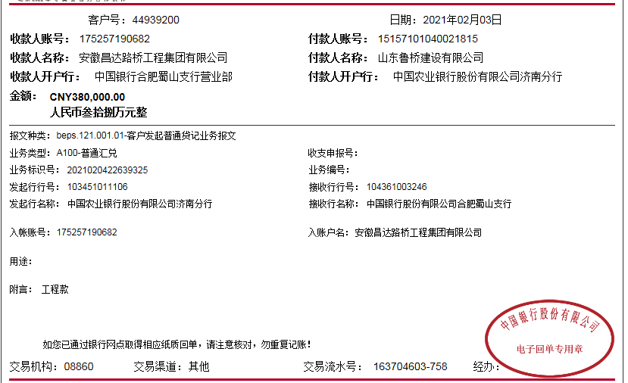

2-1
工程款支付证书
工程名称 |  | 京台高速公路泰安至枣庄（鲁苏界）段改扩建工程TXSG-5标K575+480-K618+200段通信管道工程 |  |  |  |  | 建设单位 |  |  |  |  |  |  | ERP编号 |  | 13346 | 档案编号 |  | 2020036
合同金额 |  | 3,291,635.07 |  |  | 中标时间 | 2021.1.22 | 已提供工程资料 |  | 中标通知书、施工合同、投资协议、不领章承诺书 |  |  |  |  | 保存地址 |  | 合肥 | 责任单位 |  | 东部大区
决算金额 |  |  |  |  | 决算时间 |  | 项目部印章 |  | 无 |  |  |  |  | 施工人 |  | 东部大区施迎东18756595977 | 区域责任人 | 施迎东 | 省办负责人 | 施迎东
序号 | 经营填写 |  |  |  |  | 工程填写 | 经营填写 |  |  | 财务填写 |  | 经营、工程、质安填写 |  | 区域负责人 |  | 申请部门填写财务核对 |  |  | 本次支付 金额 | 剩余款项
 | 到款情况 |  |  |  |  |  | 暂列金 |  |  | 代缴税金 |  | 其他扣款 |  | 预留款 |  | 成本票
 | 日期 | 工程款金额 | 周转金金额 | 到款银行 | 到款账户 | 完成进度 | 比例 | 金额 | 备注 | 金额 | 备注 | 金额 | 备注 | 金额 | 备注 | 供货单位 | 合同额 | 成本票额
1 | 2021-02-03 | 380,000.00 |  | 中行蜀山支行 | 1752 5719 0682 |  | 1.5% | 5,700.00 |  | 8404.04 |  | 100.00 | 转账费 |  |  | 山东力达防水防火科技有限公司-劳务 开户行：齐鲁银行济南历城支行 账号：0000 0072 6003 8000 0822 2 | 1,000,000.00 |  | 365,295.96
 |  |  |  |  |  |  |  |  |  |  |  | 500.00 | 外经证
2 | 2021-09-22 | 170,000.00 |  | 中行蜀山支行 | 1752 5719 0682 |  | 1.5% | 2,550.00 |  | 2987.19 |  | 100.00 | 转账费 |  |  | 杨小松-劳务 开户行：中国银行济南领秀城支行 账号：6217 5660 0005 6594 179 | 400,000.00 |  | 164,362.81

合计 |  | 550000 | 0.00 |  |  |  | - | 8,250.00 |  | 11,391.23 |  | 700.00 | - | 0.00 | - | - |  |  | 529,658.77 | 0.00
本次结算、支付明细 |  | 应支付金额 |  |  | 164362.81 |  | 本次支付金额 |  |  |  |  |  | 小写 | 164,362.81
 |  | 已支付金额 |  |  | 0.00 |  |  |  |  |  |  |  | 大写 | RMB164362.81
